Sheet1
Ejercicio 1|
Estado | Codificación | Estado Actual | A | B | Estado Futuro | Y | S1 | S0 | A | B | S'1 | S'0 | Y
S0 | 00 | S0 | 0 | x | S0 | 0 | 0 | 0 | 0 | x | 0 | 0 | 0
S1 | 01 | S0 | 1 | x | S1 | 0 | 0 | 0 | 1 | x | 0 | 1 | 0
S2 | 10 | S1 | x | 0 | S0 | 0 | 0 | 1 | x | 0 | 0 | 0 | 0
 |  | S1 | x | 1 | S2 | 0 | 0 | 1 | x | 1 | 1 | 0 | 0
 |  | S2 | 1 | 1 | S2 | 1 | 1 | 0 | 1 | 1 | 1 | 0 | 1
 |  | S2 | 0 | 0 | S0 | 0 | 1 | 0 | 0 | 0 | 0 | 0 | 0
 |  | S2 | 0 | 1 | S0 | 0 | 1 | 0 | 0 | 1 | 0 | 0 | 0
 |  | S2 | 1 | 0 | S0 | 0 | 1 | 0 | 1 | 0 | 0 | 0 | 0

A
B
Y
CLK
Rst
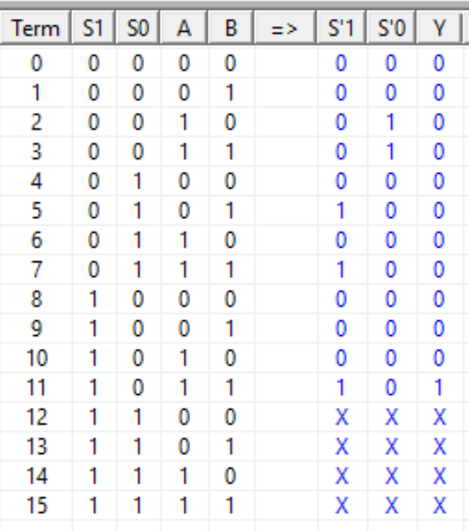

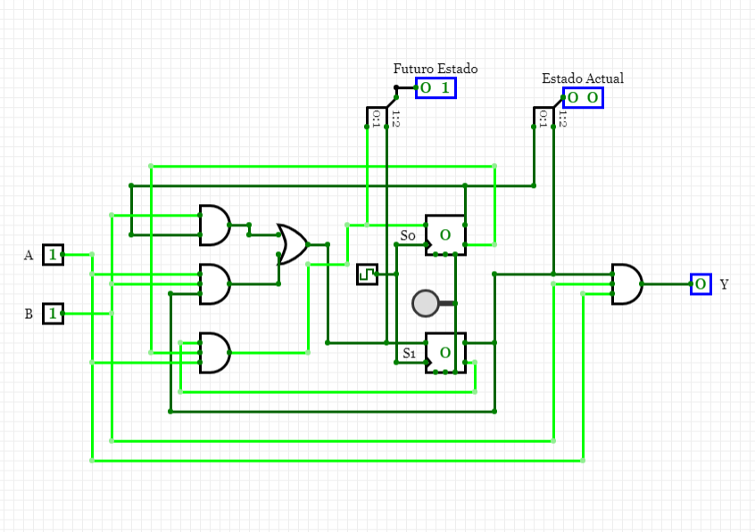

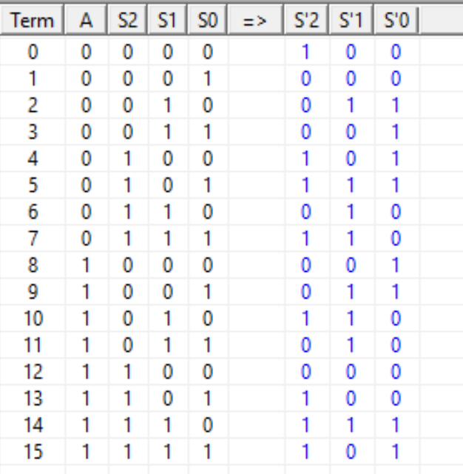
Ejercicio 3 |  | Estado Actual | A |  | Estado Futuro
Número | Codificación Gray | 000 | 1 |  | 001
0 | 000 | 001 | 1 |  | 011
1 | 001 | 011 | 1 |  | 010
2 | 011 | 010 | 1 |  | 110
3 | 010 | 110 | 1 |  | 111
4 | 110 | 111 | 1 |  | 101
5 | 111 | 101 | 1 |  | 100
6 | 101 | 100 | 1 |  | 000
A
Numero
CLK
Rst
7 | 100 | 000 | 0 |  | 100
 |  | 100 | 0 |  | 101
 |  | 101 | 0 |  | 111
 |  | 111 | 0 |  | 110
 |  | 110 | 0 |  | 010
 |  | 010 | 0 |  | 011
 |  | 011 | 0 |  | 001
 |  | 001 | 0 |  | 000

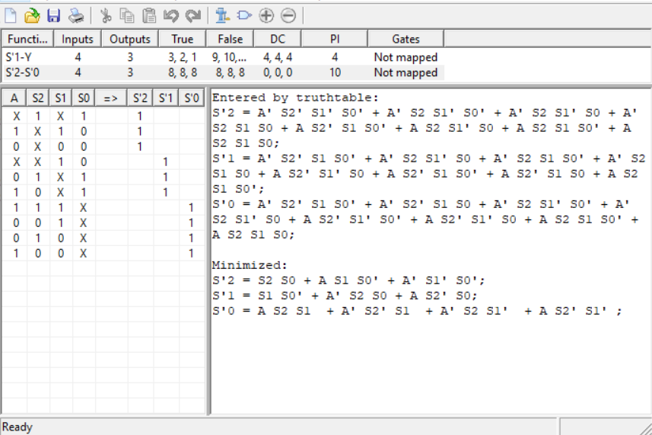
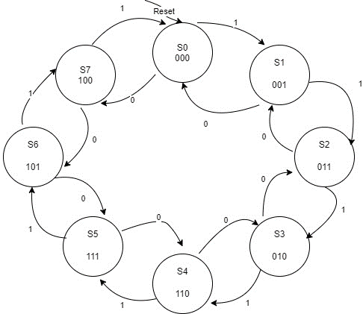

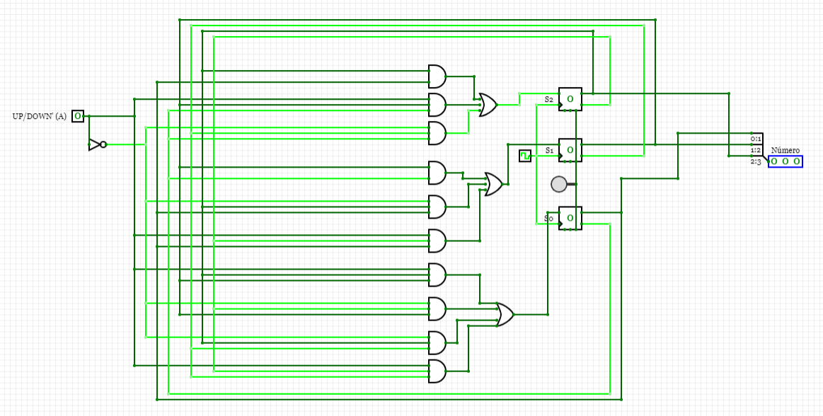

Ejercicio 4
Los Blocking Statements deben ser ejecutados antes de poder proseguir con el resto de la programación,
es decir, que no permite que los statements sean ejecutados en paralelo. Mientras que los NonBlocking Statements permiten que el resto de la programación sea ejecutado al mismo tiempo que el NonBlocking Statement se ejecuta, es decir que permite la ejecución en paralelo.

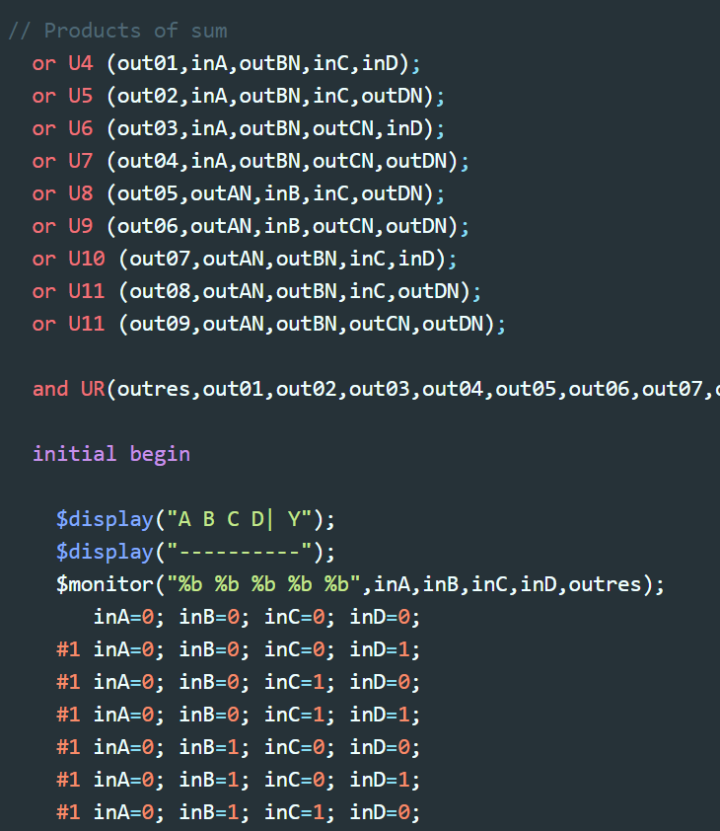

 |  |  | Ejemplo Non Blocking
 |  |  | Son los comandos que hemos utilizado en laboratorios anteriores
 |  |  | Debido a que son NonBlocking se debe poner tiempos para que los
 |  |  | datos no se solapen en la gráfica, debido a que todo corre en paralelo.

